Лист1
РАБОЧИЙ ТЕХНИЧЕСКИЙ ОТЧЕТ |  |  |  |  | НОМЕР: 2020 05 GN 004
 |  |  |  |  | ДАТА: 25 05 2020
Наименование предприятия |  |  |  | ООО Бухороавтотеххизмат
Ф.И.О. составившего отчет |  |  |  | Камалов Жасурбек Умарович
Номер телефона с кодом города |  |  |  | .+998906147404
Модель |  |  | Идентификационный номер автомобиля |  | Пробег | Дата продажи
Lasetti |  |  | XWB5V31BDKA565186 |  | 8572 | 07 09 2019
Обстоятельства при которых обнаружена проблема |  |  |  | Описание проблемы
 |  |  |  | Мижоз рул механизмининг огирлашиб колятгани сабали шикоят килиб келдилар. Рул механизми текширилганда чап томон ичидаги салнигидан мой окизгани маълум булди. гидравлика бачогида мой кам колган.
А. |  | Автомобиль стоял, двигатель не работал
В. | Автомобиль находился в движении: |  |  | Информация относительно проблемы (Приложить фотграфии неисправности)
 |  | При торможении
 |  | При переходе от ускорения к накату
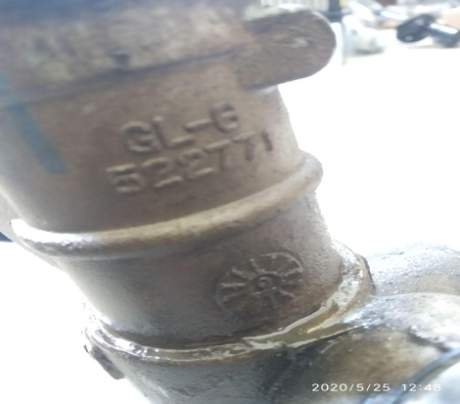
 |  | При переключение на задний ход |  | 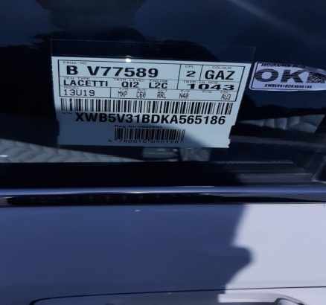 | 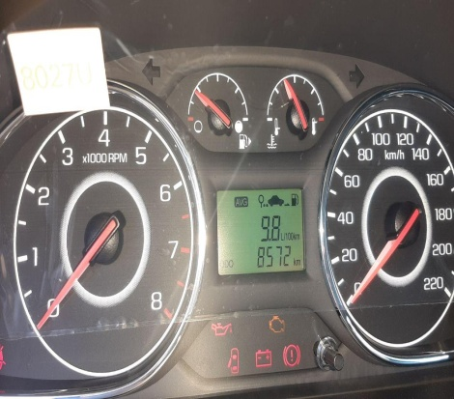
 |  | При повороте
 |  | При ускорении
 |  | При замедлении
 |  | При ______ оборотах в минут
 |  | При любой скорости
 |  | На неровной дороге
 |  | На _____ передаче
С. | При использовании:
 |  | Тормозов |  | 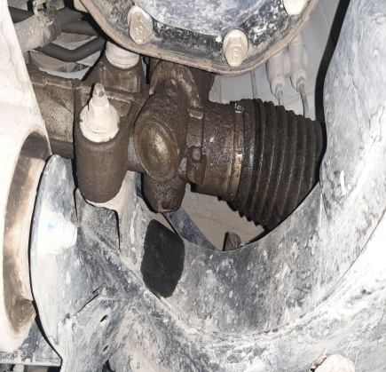 | 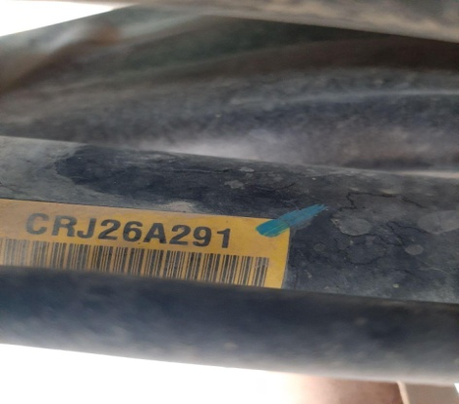
 |  | При повороте руля
 |  | При выключении сцепления
 |  | Обогревателя / кондиционера
 |  | При работе стеклоочистит / омывателя
 |  | При включении радио / CD проигрыват
 |  | Обогревателя заднего стекла
 |  | Прочее
D. | При работе двигателя:
 |  | При запуске |  | 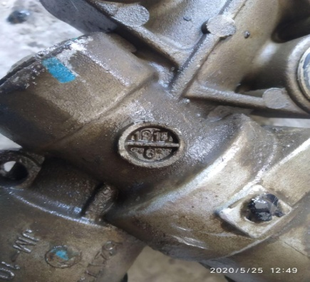 | 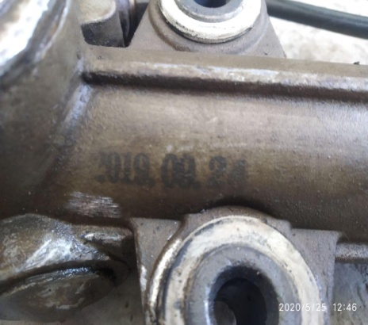
 |  | При прогреве
 |  | На холотом ходу
 |  | При горячем двигателе
E. | Возникает:
 |  | При ускорении
 |  | При высоких оборотах двигателя
 |  | При большой скорости
 |  | При большой загрузке багажника
F. | Когда случается по времени: |  |  | Информация о проблемной детали
 |  | Всегда |  | Номер детали по каталогу: | 95209431
 |  | Иногда |  | Наименование детали: | Рулевой мехаризим
 |  | После _____ км движения |  | Название поставщика: | GM корея
 |  | После _____ минут езды |  | LOT № детали: | 2019 09 24
Действия инженера по гарантии дилерского предприятия |  |  |  | Ушбу автомашинани зарурат булмаганда хайдамасликка тавсия берилди. Мижоз тез кунларда нуксонли рул механизмини алмаштириб беришимизни сураб колди.

Ответственный Отдел по принятию мер и исследованию проблемы

 |  |  |  | (заполняется со стороны Отдела Гарантии качества АО "GM Uzbekistan")

